Sheet1

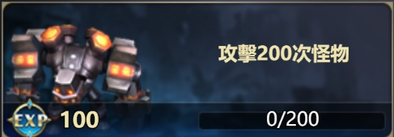



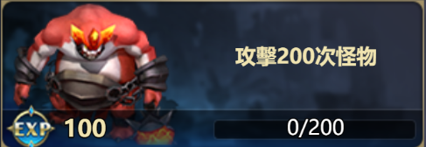

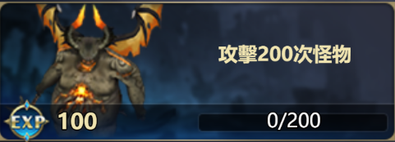



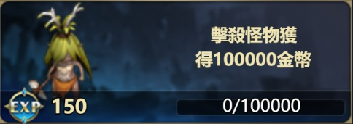
[19,300] | 500 | 150 | 参与击杀BOSS2次 | [19,150] |  |  | 图片id | 参数
[19,300] | 500 | 150 | 参与2次神龙祝福祈福 | [19,150] |  | 蛮族哨兵 | 1201 | [13000,-40,-90]
[19,300] | 200 | 150 | 商店购买2次道具 | [19,150] |  | 黄沙守卫 | 1202 | [13000,-40,-90]
[19,200] | 1000 | 150 | 击杀怪物获得100000金币 | [19,150] |  | 戈壁石甲虫 | 1203 | [13000,-30,-90]
[19,400] | 500 | 200 | 击杀怪物获得500000金币 | [19,200] |  | 戈壁暴徒 | 1204 | [13000,-30,-90]
[19,300] | 200 | 150 | 更换1次头像 | [19,150] |  | 蛮族战士 | 1205 | [13000,-30,-90]
[19,300] | 200 | 150 | 更换1次头像框 | [19,150] |  | 黄沙战士 | 1206 | [13000,-30,-90]
[19,300] | 200 | 150 | 发送5次快捷短语 | [19,150] |  | 戈壁强盗 | 1207 | [13000,-30,-80]
[19,300] | 200 | 150 | 发送5次表情 | [19,150] |  | 暴徒首领 | 1208 | [13000,-30,-70]
[19,300] | 200 | 150 | 使用10次冲刺 | [19,150] |  | 蛮族首领 | 1209 | [13000,-30,-50]
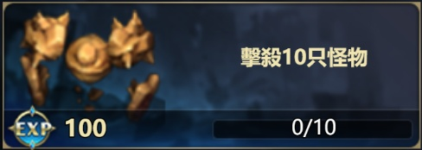
[19,200] | 500 | 100 | 击杀10只怪物 | [19,100] |  | 戈壁食腐兽 | 1210 | [13000,-20,-60]
[19,300] | 200 | 150 | 使用5次英雄技能 | [19,150] |  | 戈壁屠夫 | 1211 | [11000,-30,-30]
[19,200] | 500 | 150 | 使用2次冰冻技能 | [19,150] |  | 戈壁破坏者 | 1212 | [11000,-10,-30]
[19,200] | 500 | 150 | 使用2次狂暴技能 | [19,150] |  | 沼泽蛙人 | 1101 | [13000,-30,-100]
[19,200] | 500 | 100 | 攻击200次怪物 | [19,100] |  | 扭曲树人 | 1102 | [13000,-20,-90]
[19,400] | 200 | 200 | 攻击400次怪物 | [19,200] |  | 岩族哨兵 | 1104 | [13000,-20,-90]
[19,200] | 500 | 100 | 击杀100只怪物 | [19,100] |  | 嗜血蛙人 | 1105 | [13000,-20,-80]
[19,300] | 200 | 200 | 击杀150只怪物 | [19,200] |  | 树人战士 | 1106 | [13000,-20,-70]
[19,400] | 500 | 150 | 使用10次英雄技能 | [19,150] |  | 岩族守卫 | 1108 | [13000,-20,-70]
[19,400] | 500 | 150 | 使用5次冰冻技能 | [19,150] |  | 剧毒蛙王 | 1109 | [10000,-20,-40]

[19,400] | 500 | 150 | 使用5次狂暴技能 | [19,150] |  | 树人首领 | 1110 | [10000,-20,-30]

 |  |  |  |  |  | 岩族首领 | 1112 | [10000,-10,-30]
 |  |  |  |  |  | 食人族猎手 | 1301 | [13000,-30,-90]
 |  |  |  |  |  | 战场食尸鬼 | 1302 | [13000,-30,-80]
 |  |  |  |  |  | 战场怨灵 | 1303 | [11000,-10,-60]
 |  |  |  |  |  | 战场木乃伊 | 1304 | [11000,-10,-60]
 |  |  |  |  |  | 食人族守卫 | 1305 | [11000,-20,-50]
 |  |  |  |  |  | 食尸鬼战士 | 1306 | [11000,-20,-50]
 |  |  |  |  |  | 亡灵护卫 | 1307 | [11000,-20,-50]

 |  |  |  |  |  | 不死尸兵 | 1308 | [11000,-20,-50]
 |  |  |  |  |  | 食人族长老 | 1309 | [10000,-20,-30]

 |  |  |  |  |  | 食尸鬼首领 | 1310 | [10000,-20,-30]
 |  |  |  |  |  | 亡灵战士 | 1311 | [10000,-10,-30]
 |  |  |  |  |  | 变异尸王 | 1312 | [10000,0,-20]
 |  |  |  |  |  | 赤焰小鬼 | 1401 | [13000,-40,-80]
 |  |  |  |  |  | 熔岩小妖 | 1402 | [13000,-40,-80]
 |  |  |  |  |  | 灼热火元素 | 1403 | [13000,-30,-80]
 |  |  |  |  |  | 构装实验体 | 1404 | [13000,-30,-80]

 |  |  |  |  |  | 赤焰战士 | 1405 | [13000,-30,-70]
 |  |  |  |  |  | 熔岩守卫 | 1406 | [12000,-30,-60]
 |  |  |  |  |  | 钢甲傀儡 | 1407 | [12000,-30,-60]

 |  |  |  |  |  | 火元素战士 | 1408 | [11000,-20,-50]
 |  |  |  |  |  | 赤焰统领 | 1409 | [11000,-10,-50]
 |  |  |  |  |  | 熔岩首领 | 1410 | [11000,-10,-30]
 |  |  |  |  |  | 熔岩制造者 | 1411 | [11000,-10,-30]
 |  |  |  |  |  | 地宫主宰 | 1412 | [10000,-10,-20]
 |  |  |  |  |  | 冰岩蜘蛛 | 1501 | [13000,-30,-90]
 |  |  |  |  |  | 水晶哨兵 | 1502 | [13000,-30,-90]
 |  |  |  |  |  | 暗影哨兵 | 1503 | [13000,-30,-90]
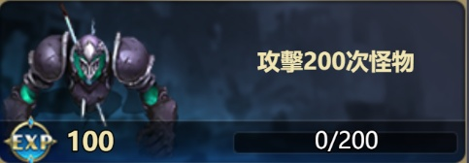
 |  |  |  |  |  | 洞窟蠕虫 | 1504 | [12000,-30,-70]
 |  |  |  |  |  | 冰岩侍卫 | 1505 | [13000,-30,-80]

 |  |  |  |  |  | 水晶护卫 | 1506 | [13000,-20,-70]
 |  |  |  |  |  | 暗影掠夺者 | 1507 | [13000,-20,-60]
 |  |  |  |  |  | 绿甲蜈蚣 | 1508 | [13000,-20,-60]
 |  |  |  |  |  | 冰岩战士 | 1509 | [11000,-10,-50]
 |  |  |  |  |  | 水晶首领 | 1510 | [11000,-10,-30]
 |  |  |  |  |  | 暗影破坏者 | 1511 | [11000,-10,-30]
 |  |  |  |  |  | 铁角地龙 | 1512 | [10000,-10,-20]

 |  |  |  |  |  | 幽灵猎手 | 1601 | [13000,-30,-90]
 |  |  |  |  |  | 掘墓者 | 1602 | [13000,-30,-90]
 |  |  |  |  |  | 长斧暴徒 | 1603 | [13000,-30,-90]
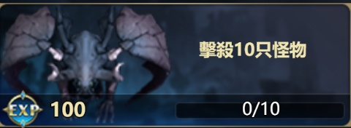
 |  |  |  |  |  | 贪婪水手 | 1604 | [12000,-30,-70]
 |  |  |  |  |  | 诅咒亡灵 | 1605 | [13000,-30,-80]
 |  |  |  |  |  | 盗墓猎人 | 1606 | [13000,-20,-70]
 |  |  |  |  |  | 海上屠戮者 | 1607 | [13000,-20,-60]
 |  |  |  |  |  | 海盗战士 | 1608 | [13000,-20,-60]
 |  |  |  |  |  | 死灵剑士 | 1609 | [11000,-10,-50]
 |  |  |  |  |  | 盗墓者首领 | 1610 | [11000,-10,-30]
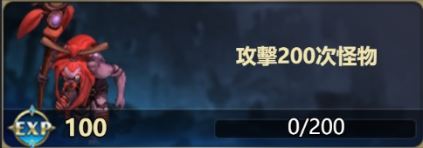
 |  |  |  |  |  | 屠夫首领 | 1611 | [11000,-10,-30]
 |  |  |  |  |  | 海盗大副 | 1612 | [10000,-10,-20]

 |  |  |  |  |  | 冰冻卷轴 | 314 | [10000,-30,-90]
 |  |  |  |  |  |  | 315 | [10000,-30,-90]
 |  |  |  |  |  |  | 316 | [10000,-60,-90]

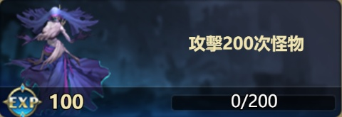




 |  |  |  |  | 316 | [10000,-60,-80]
 |  |  |  |  | 324 | [10000,-60,-80]
 |  |  |  |  | 324 | [10000,-60,-80]
 |  |  |  |  | 326 | [10000,-60,-80]
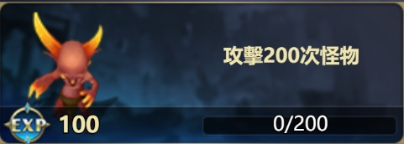
 |  |  |  |  | 317 | [10000,-60,-80]
 |  |  |  |  | 319 | [10000,-60,-80]
 |  |  |  |  | 318 | [10000,-60,-80]
 |  |  |  |  | 321 | [10000,-60,-80]
 |  |  |  |  | 323 | [10000,-60,-80]
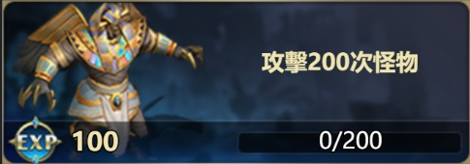
 |  |  |  |  | 314 | [10000,-60,-80]
 |  |  |  |  | 315 | [10000,-60,-80]
 |  |  |  |  | 323 | [10000,-60,-80]
 |  |  |  |  | 323 | [10000,-60,-80]

 |  |  |  |  | 323 | [10000,-60,-80]
 |  |  |  |  | 323 | [10000,-60,-80]
 |  |  |  |  | 322 | [10000,-60,-80]
 |  |  |  |  | 314 | [10000,-60,-80]
 |  |  |  |  | 315 | [10000,-60,-80]



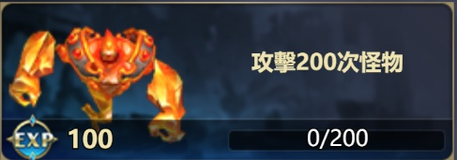






 |  |  |  |  |  | 19 | 150 | 400 | [19,400]
 |  |  |  |  |  | 19 | 150 | 400 | [19,400]
 |  |  |  |  |  | 19 | 200 | 450 | [19,450]
 |  |  |  |  |  | 19 | 150 | 400 | [19,400]
 |  |  |  |  |  | 19 | 150 | 400 | [19,400]

 |  |  |  |  |  | 19 | 150 | 400 | [19,400]
 |  |  |  |  |  | 19 | 150 | 400 | [19,400]
 |  |  |  |  |  | 19 | 150 | 400 | [19,400]
 |  |  |  |  |  | 19 | 100 | 350 | [19,350]
 |  |  |  |  |  | 19 | 150 | 400 | [19,400]

 |  |  |  |  |  | 19 | 150 | 400 | [19,400]
 |  |  |  |  |  | 19 | 100 | 350 | [19,350]
 |  |  |  |  |  | 19 | 200 | 450 | [19,450]
 |  |  |  |  |  | 19 | 100 | 350 | [19,350]
 |  |  |  |  |  | 19 | 200 | 450 | [19,450]

 |  |  |  |  |  | 19 | 200 | 450 | [19,450]
 |  |  |  |  |  | 19 | 150 | 400 | [19,400]
 |  |  |  |  |  | 19 | 150 | 400 | [19,400]

